상품제안서
양키캔들 보티브2종 실버스웨덴포니홀더2 선물세트+쇼핑백 | 상품코드: S37045

 |  |  |  |  |  |  | 02-713-8555 | www.synergygift.co.kr
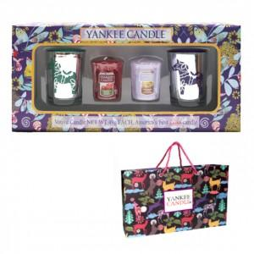

【상세/제작정보】 | <p>*골드홀더 + 퍼플홀더<br>민트그린홀더 </p><p>*레드홀더<br><br>제품에 인쇄 불가능하며 쇼핑백에 스티커 부착 가능합니다.</p><p>*보티브는 랜덤 발송입니다.&nbsp;</p>

【인쇄/포장옵션】 | 스티커 / 기본케이스

【공급단가】 | 수량 | 30~ | 100~ | 300~ | 500~ | 1,000~
*VAT별도 | 단가 | 11,520원 | 11,070원 | 10,530원 | 10,260원 | 10,080원

【상품 URL】 | https://www.synergygift.co.kr:443/src/goods_detail.php?gdno=37045

